3-1(p108)
第３ 土地に関する個別的施策関係

１ 都市地域関連事項

３－１ 都市計画区域図
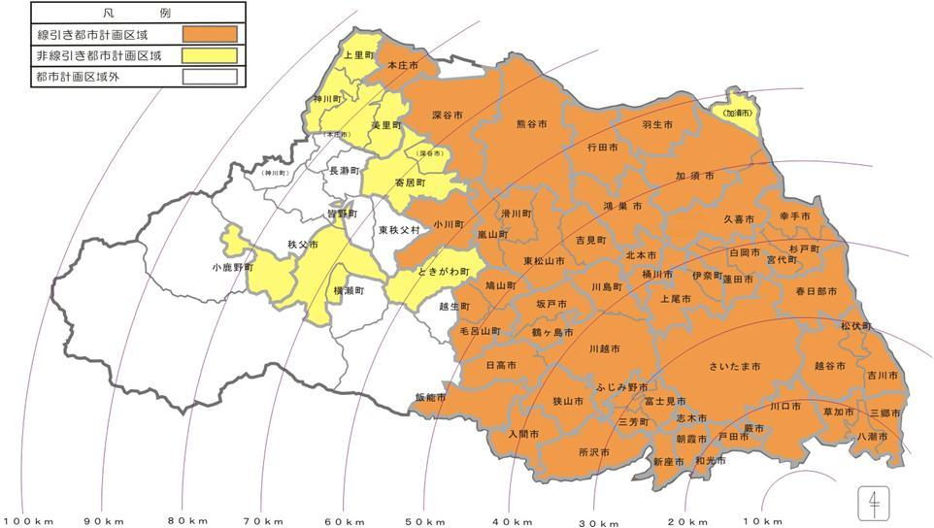

埼玉県63市町村（40市22町１村）

都市計画区域 40都市計画区域（40市21町） |  | 都市計画区域外 （１町１村）

線引き都市計画区域 34都市計画区域 （39市13町） | 非線引き都市計画区域 ６都市計画区域 （４市８町）

※深谷市（旧花園町）、本庄市（旧児玉町）、加須市（旧北川辺町）の区域は、現在、非線引き都市計画区域であるため、 市町数にカウントしている。
※一部都市計画区域内：飯能市、越生町、深谷市、秩父市、横瀬町、皆野町、本庄市、神川町、小鹿野町
※全域都市計画区域外：長瀞町、東秩父村
非線引き都市計画区域のうち、用途地域が定められているのは、 深谷市（旧花園町）、寄居町、秩父市、横瀬町、皆野町、本庄市（旧児玉町）、神川町、上里町

非線引き都市計画区域のうち、用途地域が定められていないのは、 美里町、ときがわ町、加須市（旧北川辺町）、小鹿野町

資料：都市計画課（令和7年3月31日現在）

